+Y CDP01 - simbol lista - PK
Opis | Adresa | Napomena | Alarm definition | HyCon symbolic name | HyCon description | Komentar |  | Lampica - staviti oznaku
220_24 VDC PRETVARAČ 1 OK | I0.0 | AA: Voithov standardni signal, iskoristiti pripremljeni alarm | o | HWInpControlVoltage1Ok |  | signal od U101
220_24 VDC PRETVARAČ 2 OK | I0.1 | AA: Voithov standardni signal, iskoristiti pripremljeni alarm | o | HWInpControlVoltage2Ok |  | signal od U102
220 VDC PREKIDAČI UKLOPLJENI GRUPNI SIGNAL - ALARM OK | I0.2 | AA: tekst alarma neka bude sličan postojećem samo dodatno opisano da se radi od 220VDC | o | HWInp220VDC_MCBAlarmGroupOk |  | signal od serija -F104 i -F106
220 VDC PREKIDAČI UKLOPLJENI GRUPNI SIGNAL - ISKLOP OK | I0.3 | AA: tekst alarma neka bude sličan postojećem samo dodatno opisano da se radi od 220VDC | o | HWInp220VDC_MCBTripGroupOk |  | signal -F103
24 VDC NAPAJANJE UNUTARNJIH UREĐAJA - OK | I0.4 | AA: tekst alarma neka bude sličan postojećem samo dodatno opisano da se radi o internim signalima | o | HWInp24VDCPowerSupplyInternalSignalsOk |  | signal od -F201
24 VDC NAPAJANJE VANJSKIH UREĐAJA - OK | I0.5 | AA: tekst alarma neka bude sličan postojećem samo dodatno opisano da se radi o eksternim signalima | o | HWInp24VDCPowerSupplyExternalSignalsOk |  | signal od -F202
ISKLJUČENJE U NUŽDI OK | I0.6 |  | o | HWInpEmergencyPushbuttonOk |  | Signal od gljive
PODRAZVOD +Y BJP14 - DOVOD 1 S PVP - UKLJUČEN | I0.7 |  | x | HWInpACSupply1On |  | Dodatni kontakt C/O pinovi 11/12/14 - spojiti na 11 i 14
PODRAZVOD +Y BJP14 - DOVOD 2 S PVP - UKLJUČEN | I1.0 |  | x | HWInpACSupply2On |  | Dodatni kontakt C/O pinovi 21/22/24 - spojiti na 21 i 24
PODRAZVOD +Y BJP14 - OBA DOVODA S PVP ISKLJUČENA | I1.1 |  | o | HWInpACBothSuppliesOff |  | Dodatni kontakt C/O pinovi 01/02/04 - spojiti na 01 i 04
PODRAZVOD +Y BJP14 - ATS SPREMAN ZA RAD | I1.2 |  | o | HWInpATSReady |  | kontakt 63/64
PODRAZVOD +Y BJP14 - KVAR PRENAPONSKE ZAŠTITE | I1.3 |  | o | HWInpATSSurgeArresterNotOk |  | Pom kontakt od odvodnika
PODRAZVOD +Y BJP14 - NESTANAK NAPONA NA SABIRNICAMA | I1.4 |  | o | HWInpBothACSuppliesVoltageNotOk |  | Spajamo 230 VAC releje ispod ATS-a
PODRAZVOD +Y BJP14 - NAPON NA SABIRNICAMA PRISUTAN | I1.5 |  | o | HWInpACVoltageOk |  | signal od -K411
VENTIL POMOĆNOG SUSTAVA OPSKRBE RASHLADNOM VODOM - UPRAVLJANJE RUČNO | I1.6 | RV-1 | x | HWInpBackupFillingLineInletValveMan |  | PK_v12: Promijenjeno ime ventila RV-1 ventil s motornim pogonom
VENTIL POMOĆNOG SUSTAVA OPSKRBE RASHLADNOM VODOM - UPRAVLJANJE AUTOMATSKI | I1.7 | RV-1 | x | HWInpBackupFillingLineInletValveAuto
REGULACIJSKI VENTIL POMOĆNOG SUSTAVA OPSKRBE RASHLADNOM VODOM - UPRAVLJANJE RUČNO | I2.0 | RDV-1 |  | HWInpBackupFillingLineControlValveMan |  | RDV-1 ventil s motornim pogonom
REGULACIJSKI VENTIL POMOĆNOG SUSTAVA OPSKRBE RASHLADNOM VODOM - UPRAVLJANJE AUTOMATSKI | I2.1 | RDV-1 |  | HWInpBackupFillingLineControlValveAuto
VENTIL NA GLAVNOM DOVODNOM CJEVOVODU - UPRAVLJANJE RUČNO | I2.2 | LZ-6 |  | HWInpMainFillingLineValveMan
VENTIL NA GLAVNOM DOVODNOM CJEVOVODU - UPRAVLJANJE AUTOMATSKI | I2.3 | LZ-6 |  | HWInpMainFillingLineValveAuto
CRPNI AGREGAT A - UPRAVLJANJE RUČNO | I2.4 |  | x | HWInpPumpAMan |  | PK_v12: Spajati direktno jedan pol grebenjače na PLC
CRPNI AGREGAT A - UPRAVLJANJE AUTOMATSKI | I2.5 |  | x | HWInpPumpAAuto |  | PK_v12: Spajati direktno jedan pol grebenjače na PLC
CRPNI AGREGAT B - UPRAVLJANJE RUČNO | I2.6 |  |  | HWInpPumpBMan |  | PK_v12: Spajati direktno jedan pol grebenjače na PLC
CRPNI AGREGAT B - UPRAVLJANJE AUTOMATSKI | I2.7 |  |  | HWInpPumpBAuto |  | PK_v12: Spajati direktno jedan pol grebenjače na PLC
CRPNI AGREGAT C - UPRAVLJANJE RUČNO | I3.0 |  |  | HWInpPumpCMan |  | PK_v12: Spajati direktno jedan pol grebenjače na PLC
CRPNI AGREGAT C - UPRAVLJANJE AUTOMATSKI | I3.1 |  |  | HWInpPumpCAuto |  | PK_v12: Spajati direktno jedan pol grebenjače na PLC
ZASUN NA OTCJEPU S TLAČNOG CJEVOVODA - KUĆNA MAŠINA - ZATVARANJE U NUŽDI | I3.2 |  |  | HWInp_Spare_1_6 | SPARE | PK_v12: Signal od S110 - 1 NO spojen u PLC, drugi NO spojiti na stezaljke i prema TR od KAgr+P3
VENTIL POMOĆNOG SUSTAVA OPSKRBE RASHLADNOM VODOM - UPRAVLJANJE OMOGUĆENO | I3.3 | RV-1 | x | HWInpBackupFillingLineInletValveReady |  | bijela lampica - MCB on odnosno VALVE RDY | NO kontakt od F4 spojiti na TRS 24VDC 2CO - 1123490000 na posebnoj, QA stranici. Jedan kontakt od releja spojiti na PLC DI, drugi kontakt na lampicu
VENTIL POMOĆNOG SUSTAVA OPSKRBE RASHLADNOM VODOM - KVAR | I3.4 | RV-1 | o | HWInpBackupFillingLineInletValveFault |  | signal po prekidača - trip signal | NC kontakt od F4 spojiti na TRS 24VDC 2CO - 1123490000 na posebnoj, QA stranici. Jedan kontakt od releja spojiti na PLC DI, drugi kontakt na lampicu
VENTIL POMOĆNOG SUSTAVA OPSKRBE RASHLADNOM VODOM - OTVARANJE | I3.5 | RV-1 |  | HWInpBackupFillingLineInletValveOpeningActive |  | v5-dodatni signal | NO kontakt od K4.1 spojiti na TRS 24VDC 2CO - 1123490000 - već je spojeno na QA stranici. Jedan kontakt od releja spojiti na PLC DI, drugi kontakt na lampicu
VENTIL POMOĆNOG SUSTAVA OPSKRBE RASHLADNOM VODOM - ZATVARANJE | I3.6 | RV-1 |  | HWInpBackupFillingLineInletValveClosingActive |  | v5-dodatni signal | NO kontakt od K4.2 spojiti na TRS 24VDC 2CO - 1123490000 - već je spojeno na QA stranici. Jedan kontakt od releja spojiti na PLC DI, drugi kontakt na lampicu
REGULACIJSKI VENTIL POMOĆNOG SUSTAVA OPSKRBE RASHLADNOM VODOM - UPRAVLJANJE OMOGUĆENO | I3.7 | RDV-1 |  | HWInpBackupFillingLineControlValveReady |  | bijela lampica - MCB on odnosno VALVE RDY | NO kontakt od F3 spojiti na TRS 24VDC 2CO - 1123490000 na posebnoj, QA stranici. Jedan kontakt od releja spojiti na PLC DI, drugi kontakt na lampicu
REGULACIJSKI VENTIL POMOĆNOG SUSTAVA OPSKRBE RASHLADNOM VODOM - KVAR | I4.0 | RDV-1 | o | HWInpBackupFillingLineControlValveFault |  | signal po prekidača - trip signal | NC kontakt od F3 spojiti na TRS 24VDC 2CO - 1123490000 na posebnoj, QA stranici. Jedan kontakt od releja spojiti na PLC DI, drugi kontakt na lampicu
REGULACIJSKI VENTIL POMOĆNOG SUSTAVA OPSKRBE RASHLADNOM VODOM - OTVARANJE | I4.1 | RDV-1 |  | HWInpBackupFillingLineControlValveOpeningActive |  | v5-dodatni signal | NO kontakt od K3.1 spojiti na TRS 24VDC 2CO - 1123490000 - već je spojeno na QA stranici. Jedan kontakt od releja spojiti na PLC DI, drugi kontakt na lampicu
REGULACIJSKI VENTIL POMOĆNOG SUSTAVA OPSKRBE RASHLADNOM VODOM - ZATVARANJE | I4.2 | RDV-1 |  | HWInpBackupFillingLineControlValveClosingActive |  | v5-dodatni signal | NO kontakt od K3.2 spojiti na TRS 24VDC 2CO - 1123490000 - već je spojeno na QA stranici. Jedan kontakt od releja spojiti na PLC DI, drugi kontakt na lampicu
VENTIL NA GLAVNOM DOVODNOM CJEVOVODU - UPRAVLJANJE OMOGUĆENO | I4.3 | LZ-6 |  | HWInpMainFillingLineValveReady |  | bijela lampica - MCB on odnosno VALVE RDY | NO kontakt od F5 spojiti na TRS 24VDC 2CO - 1123490000 na posebnoj, QA stranici. Jedan kontakt od releja spojiti na PLC DI, drugi kontakt na lampicu
VENTIL NA GLAVNOM DOVODNOM CJEVOVODU - KVAR | I4.4. | LZ-6 | o | HWInpMainFillingLineValveFault |  | signal po prekidača - trip signal | NC kontakt od F5 spojiti na TRS 24VDC 2CO - 1123490000 na posebnoj, QA stranici. Jedan kontakt od releja spojiti na PLC DI, drugi kontakt na lampicu
VENTIL NA GLAVNOM DOVODNOM CJEVOVODU - OTVARANJE | I4.5 | LZ-6 |  | HWInpMainFillingLineValveOpeningAcitve |  | v5-dodatni signal | NO kontakt od K5.1 spojiti na TRS 24VDC 2CO - 1123490000 - već je spojeno na QA stranici. Jedan kontakt od releja spojiti na PLC DI, drugi kontakt na lampicu
VENTIL NA GLAVNOM DOVODNOM CJEVOVODU - ZATVARANJE | I4.6 | LZ-6 |  | HWInpMainFillingLineValveClosingActive |  | v5-dodatni signal | NO kontakt od K5.2 spojiti na TRS 24VDC 2CO - 1123490000 - već je spojeno na QA stranici. Jedan kontakt od releja spojiti na PLC DI, drugi kontakt na lampicu
GRUBI FILTAR 1 NA ULAZU U RASHLADNI BAZEN - KVAR | I4.7 | nema oznake (500um) | o | HWInpCoolingWaterBasinCoarseFilter1Fault |  | signal po prekidača - trip signal | NC kontakt od F6 spojiti na TRS 24VDC 2CO - 1123490000 na posebnoj, QA stranici. Jedan kontakt od releja spojiti na PLC DI, drugi kontakt na lampicu
GRUBI FILTAR 2 NA ULAZU U RASHLADNI BAZEN - KVAR | I5.0 | nema oznake (500um) | o | HWInpCoolingWaterBasinCoarseFilter2Fault |  | signal po prekidača - trip signal | NC kontakt od F6 spojiti na TRS 24VDC 2CO - 1123490000 na posebnoj, QA stranici. Jedan kontakt od releja spojiti na PLC DI, drugi kontakt na lampicu
FINI FILTAR NA ULAZU U RASHLADNI BAZEN - KVAR | I5.1 | nema oznake (200um) | o | HWInpCoolingWaterBasinFineFilterFault |  | signal po prekidača - trip signal | NC kontakt od F6 spojiti na TRS 24VDC 2CO - 1123490000 na posebnoj, QA stranici. Jedan kontakt od releja spojiti na PLC DI, drugi kontakt na lampicu
FILTAR NA CJEVOVODU PREMA SUSTAV KLIMATIZACIJE - KVAR | I5.2 | nema oznake | o | HWInpAirConditioningPipeFilterFault |  | signal po prekidača - trip signal | NC kontakt od F6 spojiti na TRS 24VDC 2CO - 1123490000 na posebnoj, QA stranici. Jedan kontakt od releja spojiti na PLC DI, drugi kontakt na lampicu
FILTAR NA GRAVITACIJSKOM CJEVOVODU - KVAR | I5.3 | nema oznake (500um) kod LT-2,LZ-3 ? | o | HWInpGravityPipeFilterFault |  | signal po prekidača - trip signal | NC kontakt od F6 spojiti na TRS 24VDC 2CO - 1123490000 na posebnoj, QA stranici. Jedan kontakt od releja spojiti na PLC DI, drugi kontakt na lampicu
PRIČUVA | I5.4 |  |  | HWInp_Spare_1_7 | SPARE |  | Na stezaljku
PRIČUVA | I5.5 |  |  | HWInp_Spare_2_0 | SPARE |  | Na stezaljku
PRIČUVA | I5.6 |  |  | HWInp_Spare_2_1 | SPARE |  | Na stezaljku
VENTIL POMOĆNOG SUSTAVA OPSKRBE RASHLADNOM VODOM - OTVOREN | I5.7 | RV-1 |  | HWInpBackupFillingLineInletValveOpen |  | PK_v10: Mislim da sam krivo nazvao ovaj ventil, ovaj ventil se mora zvati VENTIL POMOĆNOG SUSTAVA OPSKRBE RASHLADNOM VODOM jer je ventil na otcjepu tlačnog cjevovoda onaj ventil prije račve prema kućnom agregatu | TRS 230VUC 2CO - 1123540000
VENTIL POMOĆNOG SUSTAVA OPSKRBE RASHLADNOM VODOM - ZATVOREN | I6.0 | RV-1 |  | HWInpBackupFillingLineInletValveClosed |  |  | TRS 230VUC 2CO - 1123540000
REGULACIJSKI VENTIL POMOĆNOG SUSTAVA OPSKRBE RASHLADNOM VODOM - OTVOREN | I6.1 | RDV-1 |  | HWInpBackupFillingLineControlValveOpen |  | limit switch s ventila | TRS 230VUC 2CO - 1123540000
REGULACIJSKI VENTIL POMOĆNOG SUSTAVA OPSKRBE RASHLADNOM VODOM - ZATVOREN | I6.2 | RDV-1 |  | HWInpBackupFillingLineControlValveClosed |  | limit switch s ventila | TRS 230VUC 2CO - 1123540000
VENTIL NA GLAVNOM DOVODNOM CJEVOVODU - OTVOREN | I6.3 | LZ-6 |  | HWInpMainFillingLineValveOpen |  |  | TRS 230VUC 2CO - 1123540000
VENTIL NA GLAVNOM DOVODNOM CJEVOVODU - ZATVOREN | I6.4 | LZ-6 |  | HWInpMainFillingLineValveClosed |  |  | TRS 230VUC 2CO - 1123540000
ZASUN NA OTCJEPU S TLAČNOG CJEVOVODA - KUĆNA MAŠINA - OTVOREN | I6.5 | dodano 11.8 | x | HWInpBackupFillingLineAndHouseloadUnitInletValveOpen |  | PK_rev12: Signalizacija od PTZ350 | TRS 230VUC 2CO - 1123540000
ZASUN NA OTCJEPU S TLAČNOG CJEVOVODA - KUĆNA MAŠINA - ZATVOREN | I6.6 | dodano 11.8 | x | HWInpBackupFillingLineAndHouseloadUnitInletValveClosed |  | PK_rev12: Signalizacija od PTZ350 | TRS 230VUC 2CO - 1123540000
ZASUN NA OTCJEPU S TLAČNOG CJEVOVODA - KUĆNA MAŠINA - POLOŽAJ DEMAG. SKLOPKE UKLJUČENA | I6.7 | Dodano 19.8. | o | HWInpBackupFillingLineAndHouseloadUnitInletValveReady |  | PK_rev12: Novi signal, signalizacija od PTZ350 | TRS 230VUC 2CO - 1123540000
VENTIL RASHLADE PREMA KUĆNOJ MAŠINI - OTVOREN | I7.0 | Dodano 19.8. | o | HWInpBackupFillingLineAndHouseloadUnitInletValveFault |  | PK_rev12: Signalizacija od PTZ250 | TRS 230VUC 2CO - 1123540000
VENTIL RASHLADE PREMA KUĆNOJ MAŠINI - ZATVOREN | I7.1 | Dodano 19.8. |  | HWInp_Spare_7_0 | SPARE | PK_rev12: Signalizacija od PTZ250 | TRS 230VUC 2CO - 1123540000
PRIČUVA | I7.2 |  |  | HWInp_Spare_7_4 | SPARE |  | TRS 230VUC 2CO - 1123540000
BAZEN RASHLADNE VODE - PLOVNA SKLOPKA - MAKSIMALNA RAZINA | I7.3 | nema oznake | o | HWInpCoolingWaterBasinLevelHH |  | Iz BJP14 GH004 | TRS 230VUC 2CO - 1123540000
BAZEN RASHLADNE VODE - PLOVNA SKLOPKA - MINIMALNA RAZINA | I7.4 | nema oznake | o | HWInpCoolingWaterBasinLevelLL |  | Iz BJP14 GH004 | TRS 230VUC 2CO - 1123540000
BAZEN RASHLADNE VODE - PLOVNA SKLOPKA - UKLJUČENJE CRPKE 1 | I7.5 | nema oznake | x | HWInpCoolingWaterBasinLevelLTPump1StartLim |  | Iz BJP14 GH004 | TRS 230VUC 2CO - 1123540000
BAZEN RASHLADNE VODE - PLOVNA SKLOPKA - UKLJUČENJE CRPKE 2 | I7.6 | nema oznake | x | HWInpCoolingWaterBasinLevelLTPump2StartLim |  | Iz BJP14 GH004 | TRS 230VUC 2CO - 1123540000
PRIČUVA | I7.7 |  |  | HWInp_Spare_7_5 | SPARE |  | TRS 230VUC 2CO - 1123540000
PROCESNA STANICA ZAJEDNIČKIH UREĐAJA SIGNAL 1 | I8.0 | sto bi ovo trebalo biti | o | HWInp_UnitCtrlSignal1 |  | Signali od procesne za omogućenje upravljanja, za odabir izvora napajanja prema ATS-u | TRS 230VUC 2CO - 1123540000
PROCESNA STANICA ZAJEDNIČKIH UREĐAJA SIGNAL 2 | I8.1 | sto bi ovo trebalo biti | o | HWInp_UnitCtrlSignal2 |  |  | TRS 230VUC 2CO - 1123540000
PROCESNA STANICA ZAJEDNIČKIH UREĐAJA SIGNAL 3 | I8.2 | sto bi ovo trebalo biti | o | HWInp_UnitCtrlSignal3 |  |  | TRS 230VUC 2CO - 1123540000
PRIČUVA | I8.3 |  |  | HWInp_Spare_2_2 | SPARE |  | TRS 230VUC 2CO - 1123540000
PRIČUVA | I8.4 |  |  | HWInp_Spare_7_6 | SPARE |  | TRS 230VUC 2CO - 1123540000
PRIČUVA | I8.5 |  |  | HWInp_Spare_7_7 | SPARE |  | TRS 230VUC 2CO - 1123540000
PRIČUVA | I8.6 |  |  | HWInp_Spare_8_0 | SPARE |  | TRS 230VUC 2CO - 1123540000
PRIČUVA | I8.7 |  |  | HWInp_Spare_8_1 | SPARE |  | TRS 230VUC 2CO - 1123540000
CRPNI AGREGAT A - UPRAVLJANJE LOKALNO | I9.0 | iz ormara BJP11 | x | HWInpPumpALocal |  | PK_rev7: signal s vrata VFD-a od preklopke lokalno-daljinski | TRS 24VDC 2CO - 1123490000
CRPNI AGREGAT A - UPRAVLJANJE DALJINSKI | I9.1 | iz ormara BJP11 | x | HWInpPumpARemote |  | PK_rev7: signal s vrata VFD-a od preklopke lokalno-daljinski | TRS 24VDC 2CO - 1123490000
CRPNI AGREGAT A - UKLJUČEN | I9.2 | iz ormara BJP11 | x | HWInpPumpARunning |  |  | TRS 24VDC 2CO - 1123490000
CRPNI AGREGAT A - KVAR | I9.3 | iz ormara BJP11 | o | HWInpPumpAFault |  |  | TRS 24VDC 2CO - 1123490000
CRPNI AGREGAT A - ISPAD | I9.4 | iz ormara BJP11 | o | HWInpPumpATrip |  |  | TRS 24VDC 2CO - 1123490000
CRPNI AGREGAT A - ISKLOP U NUŽDI | I9.5 | iz ormara BJP11 | o | HWInpPumpAEmergencyPushbuttonOk |  |  | TRS 24VDC 2CO - 1123490000
CRPNI AGREGAT B - UPRAVLJANJE LOKALNO | I9.6 | iz ormara BJP12 |  | HWInpPumpBLocal |  | PK_rev7: signal s vrata VFD-a od preklopke lokalno-daljinski | TRS 24VDC 2CO - 1123490000
CRPNI AGREGAT B - UPRAVLJANJE DALJINSKI | I9.7 | iz ormara BJP12 |  | HWInpPumpBRemote |  | PK_rev7: signal s vrata VFD-a od preklopke lokalno-daljinski | TRS 24VDC 2CO - 1123490000
CRPNI AGREGAT B - UKLJUČEN | I10.0 | iz ormara BJP12 |  | HWInpPumpBRunning |  |  | TRS 24VDC 2CO - 1123490000
CRPNI AGREGAT B - KVAR | I10.1 | iz ormara BJP12 | o | HWInpPumpBFault |  |  | TRS 24VDC 2CO - 1123490000
CRPNI AGREGAT B - ISPAD | I10.2 | iz ormara BJP12 | o | HWInpPumpBTrip |  |  | TRS 24VDC 2CO - 1123490000
CRPNI AGREGAT B - ISKLOP U NUŽDI | I10.3 | iz ormara BJP12 | o | HWInpPumpBEmergencyPushbuttonOk |  |  | TRS 24VDC 2CO - 1123490000
CRPNI AGREGAT C - UPRAVLJANJE LOKALNO | I10.4 | iz ormara BJP13 |  | HWInpPumpCLocal |  | PK_rev7: signal s vrata VFD-a od preklopke lokalno-daljinski | TRS 24VDC 2CO - 1123490000
CRPNI AGREGAT C - UPRAVLJANJE DALJINSKI | I10.5 | iz ormara BJP13 |  | HWInpPumpCRemote |  | PK_rev7: signal s vrata VFD-a od preklopke lokalno-daljinski | TRS 24VDC 2CO - 1123490000
CRPNI AGREGAT C - UKLJUČEN | I10.6 | iz ormara BJP13 |  | HWInpPumpCRunning |  |  | TRS 24VDC 2CO - 1123490000
CRPNI AGREGAT C - KVAR | I10.7 | iz ormara BJP13 | o | HWInpPumpCFault |  |  | TRS 24VDC 2CO - 1123490000
CRPNI AGREGAT C - ISPAD | I11.0 | iz ormara BJP13 | o | HWInpPumpCTrip |  |  | TRS 24VDC 2CO - 1123490000
CRPNI AGREGAT C - ISKLOP U NUŽDI | I11.1 | iz ormara BJP13 | o | HWInpPumpCEmergencyPushbuttonOk |  |  | TRS 24VDC 2CO - 1123490000
PRIČUVA | I11.2 |  |  | HWInp_Spare_9_3 | SPARE |  | TRS 24VDC 2CO - 1123490000
PRIČUVA | I11.3 |  |  | HWInp_Spare_9_2 | SPARE |  | TRS 24VDC 2CO - 1123490000
PRIČUVA | I11.4 |  |  | HWInp_Spare_10_4 | SPARE |  | TRS 24VDC 2CO - 1123490000
PRIČUVA | I11.5 |  |  | HWInp_Spare_10_5 | SPARE |  | TRS 24VDC 2CO - 1123490000
PRIČUVA | I11.6 |  |  | HWInp_Spare_11_6 | SPARE |  | TRS 24VDC 2CO - 1123490000
PRIČUVA | I11.7 |  |  | HWInp_Spare_11_7 | SPARE |  | TRS 24VDC 2CO - 1123490000

CRPNI AGREGAT A - UKLJUČENJE | Q0.0 | ovisi o konfiguraciji vfd-a? |  | HWOutPumpAStartCmd |  |  | TRS 24VDC 1CO
CRPNI AGREGAT A - ISKLJUČENJE | Q0.1 | ovisi o konfiguraciji vfd-a? |  | HWOutPumpAStopCmd |  |  | TRS 24VDC 1CO
CRPNI AGREGAT A - RESET | Q0.2 | orginalno je bio "uvijeti za rad ispunjeni" |  | HWOutPumpAResetCmd |  | PK_rev12: Spojiti na DI4 koji je prema dokumentaciji predviđen za reset | TRS 24VDC 1CO
CRPNI AGREGAT B - UKLJUČENJE | Q0.3 | ovisi o konfiguraciji vfd-a? |  | HWOutPumpBStartCmd |  |  | TRS 24VDC 1CO
CRPNI AGREGAT B - ISKLJUČENJE | Q0.4 | ovisi o konfiguraciji vfd-a? |  | HWOutPumpBStopCmd |  |  | TRS 24VDC 1CO
CRPNI AGREGAT B - RESET | Q0.5 | orginalno je bio "uvijeti za rad ispunjeni" |  | HWOutPumpBResetCmd |  | PK_rev12: Spojiti na DI4 koji je prema dokumentaciji predviđen za reset | TRS 24VDC 1CO
CRPNI AGREGAT C - UKLJUČENJE | Q0.6 | ovisi o konfiguraciji vfd-a? |  | HWOutPumpCStartCmd |  |  | TRS 24VDC 1CO
CRPNI AGREGAT C - ISKLJUČENJE | Q0.7 | ovisi o konfiguraciji vfd-a? |  | HWOutPumpCStopCmd |  |  | TRS 24VDC 1CO
CRPNI AGREGAT C - RESET | Q1.0 | orginalno je bio "uvijeti za rad ispunjeni" |  | HWOutPumpCResetCmd |  | PK_rev12: Spojiti na DI4 koji je prema dokumentaciji predviđen za reset | TRS 24VDC 1CO
PLC VREMENSKI RELEJ 1 | Q1.1 |  |  | HWOutPlcWatchdog1 |  |  | 700-HA33Z24-3-4
PLC VREMENSKI RELEJ 2 | Q1.2 |  |  | HWOutPlcWatchDog2 |  |  | 700-HA33Z24-3-4
VENTIL NA OTCJEPU S TLAČNOG CJEVOVODA - UKLJUČENJE | Q1.3 | RV-1 |  | HWOutBackupFillingLineValveOpenCmd |  |  | TRS 24VDC 1CO
VENTIL NA OTCJEPU S TLAČNOG CJEVOVODA - ISKLJUČENJE | Q1.4 |  |  | HWOutBackupFillingLineValveCloseCmd |  |  | TRS 24VDC 1CO
VENTIL NA OTCJEPU S TLAČNOG CJEVOVODA - STOP | Q1.5 |  |  | HWOutBackupFillingLineValveStopCmd |  |  | TRS 24VDC 1CO
REGULACIJSKI VENTIL POMOĆNOG SUSTAVA OPSKRBE RASHLADNOM VODOM - UKLJUČENJE | Q1.6 | RDV-1 |  | HWOutBackupFillingLineControlValveOpenCmd |  |  | TRS 24VDC 1CO
REGULACIJSKI VENTIL POMOĆNOG SUSTAVA OPSKRBE RASHLADNOM VODOM - ISKLJUČENJE | Q1.7 |  |  | HWOutBackupFillingLineControlValveCloseCmd |  |  | TRS 24VDC 1CO
REGULACIJSKI VENTIL POMOĆNOG SUSTAVA OPSKRBE RASHLADNOM VODOM - STOP | Q2.0 |  |  | HWOutBackupFillingLineControlValveStopCmd |  |  | TRS 24VDC 1CO
VENTIL NA GLAVNOM DOVODNOM CJEVOVODU - UKLJUČENJE | Q2.1 | LZ-6 |  | HWOutMainFillingLineValveOpenCmd |  |  | TRS 24VDC 1CO
VENTIL NA GLAVNOM DOVODNOM CJEVOVODU - ISKLJUČENJE | Q2.2 |  |  | HWOutMainFillingLineValveCloseCmd |  |  | TRS 24VDC 1CO
VENTIL NA GLAVNOM DOVODNOM CJEVOVODU - STOP | Q2.3 |  |  | HWOutMainFillingLineValveStopCmd |  |  | TRS 24VDC 1CO
ATS POZICIJA 0 | Q2.4 | AA: treba promijeniti tekst u shemama sa ATS ULAZ 1 na ATS POZICIJA "0" |  | HWOutATS_PositionOffCmd |  |  | TRS 24VDC 1CO
DRUGI IZVOR NAPAJANJA JE PRIORITETNI | Q2.5 | AA: treba promijeniti tekst u shemama sa ATS ULAZ 2 na DRUGI IZVOR NAPAJANJA JE PRIORITETNI |  | HWOutATS_ACSupply2IsMainPowerSourceCmd |  |  | TRS 24VDC 1CO
BLOKADA ATS-A | Q2.6 | AA: treba promijeniti tekst u shemama sa ATS ULAZ 3 na BLOKADA ATS-A |  | HWOutATS_BlockOperationCmd |  |  | TRS 24VDC 1CO
ODVODNI TUNEL AGREGATA A - PREVISOKA RAZINA SALINITETA | Q2.7 | samo signalizacija ? |  | HWOutTailwaterASalinityHHSignalization |  | PK_rev7: Na relej, pa njegov kontakt na lampicu zbog lamp testa | TRS 24VDC 1CO
ODVODNI TUNEL AGREGATA B - PREVISOKA RAZINA SALINITETA | Q3.0 | samo signalizacija ? |  | HWOutTailwaterBSalinityHHSignalization |  | PK_rev7: Na relej, pa njegov kontakt na lampicu zbog lamp testa | TRS 24VDC 1CO
ODVODNI TUNEL AGREGATA C - PREVISOKA RAZINA SALINITETA | Q3.1 | samo signalizacija ? |  | HWOutTailwaterCSalinityHHSignalization |  | PK_rev7: Na relej, pa njegov kontakt na lampicu zbog lamp testa | TRS 24VDC 1CO
ZASUN NA OTCJEPU S TLAČNOG CJEVOVODA - KUĆNA MAŠINA - UKLJUČENJE | Q3.2 | PK_v12: Prebaciti u SPARE |  | HWInpBackupFillingLineAndHouseloadUnitInletValveOpenCmd |  | PK_rev12: Čuo sam se s Krapinecom, rekao je da će upravljanje tim zasunom biti samo iz TR Kagr, a u LPJ primamo samo informaciju o stanju ventila. Stanje tipkala -S110 šaljemo u TR | TRS 24VDC 1CO
ZASUN NA OTCJEPU S TLAČNOG CJEVOVODA - KUĆNA MAŠINA - ISKLJUČENJE | Q3.3 | PK_v12: Prebaciti u SPARE |  | HWInpBackupFillingLineAndHouseloadUnitInletValveCloseCmd |  | PK_rev12: Čuo sam se s Krapinecom, rekao je da će upravljanje tim zasunom biti samo iz TR Kagr, a u LPJ primamo samo informaciju o stanju ventila. Stanje tipkala -S110 šaljemo u TR | TRS 24VDC 1CO
PRIČUVA | Q3.4 |  |  | HWOut_Spare_3_4 | SPARE |  | TRS 24VDC 1CO
PRIČUVA | Q3.5 |  |  | HWOut_Spare_3_5 | SPARE |  | TRS 24VDC 1CO
PRIČUVA | Q3.6 |  |  | HWOut_Spare_3_6 | SPARE |  | TRS 24VDC 1CO
PRIČUVA | Q3.7 |  |  | HWOut_Spare_3_7 | SPARE |  | TRS 24VDC 1CO
PRIČUVA | Q4.0 |  |  | HWOut_Spare_4_0 | SPARE |  | TRS 24VDC 1CO
PRIČUVA | Q4.1 |  |  | HWOut_Spare_4_1 | SPARE |  | TRS 24VDC 1CO
PRIČUVA | Q4.2 |  |  | HWOut_Spare_4_2 | SPARE |  | TRS 24VDC 1CO
PRIČUVA | Q4.3 |  |  | HWOut_Spare_4_3 | SPARE |  | TRS 24VDC 1CO
PRIČUVA | Q4.4 |  |  | HWOut_Spare_4_4 | SPARE |  | TRS 24VDC 1CO
PRIČUVA | Q4.5 |  |  | HWOut_Spare_4_5 | SPARE |  | TRS 24VDC 1CO
PRIČUVA | Q4.6 |  |  | HWOut_Spare_4_6 | SPARE |  | TRS 24VDC 1CO
PRIČUVA | Q4.7 |  |  | HWOut_Spare_4_7 | SPARE |  | TRS 24VDC 1CO
PRIČUVA | Q5.0 |  |  | HWOut_Spare_5_0 | SPARE |  | TRS 24VDC 1CO
PRIČUVA | Q5.1 |  |  | HWOut_Spare_5_1 | SPARE |  | TRS 24VDC 1CO
PRIČUVA | Q5.2 |  |  | HWOut_Spare_5_2 | SPARE |  | TRS 24VDC 1CO
PRIČUVA | Q5.3 |  |  | HWOut_Spare_5_3 | SPARE |  | TRS 24VDC 1CO
PRIČUVA | Q5.4 |  |  | HWOut_Spare_5_4 | SPARE |  | TRS 24VDC 1CO
PRIČUVA | Q5.5 |  |  | HWOut_Spare_5_5 | SPARE |  | ništa
PRIČUVA | Q5.6 |  |  | HWOut_Spare_5_6 | SPARE |  | ništa
PRIČUVA | Q5.7 |  |  | HWOut_Spare_5_7 | SPARE |  | ništa
PRIČUVA | Q6.0 |  |  | HWOut_Spare_6_0 | SPARE |  | ništa
PRIČUVA | Q6.1 |  |  | HWOut_Spare_6_1 | SPARE |  | ništa
PRIČUVA | Q6.2 |  |  | HWOut_Spare_6_2 | SPARE |  | ništa
PRIČUVA | Q6.3 |  |  | HWOut_Spare_6_3 | SPARE |  | ništa
PRIČUVA | Q6.4 |  |  | HWOut_Spare_6_4 | SPARE |  | ništa
PRIČUVA | Q6.5 |  |  | HWOut_Spare_6_5 | SPARE |  | ništa
PRIČUVA | Q6.6 |  |  | HWOut_Spare_6_6 | SPARE |  | ništa
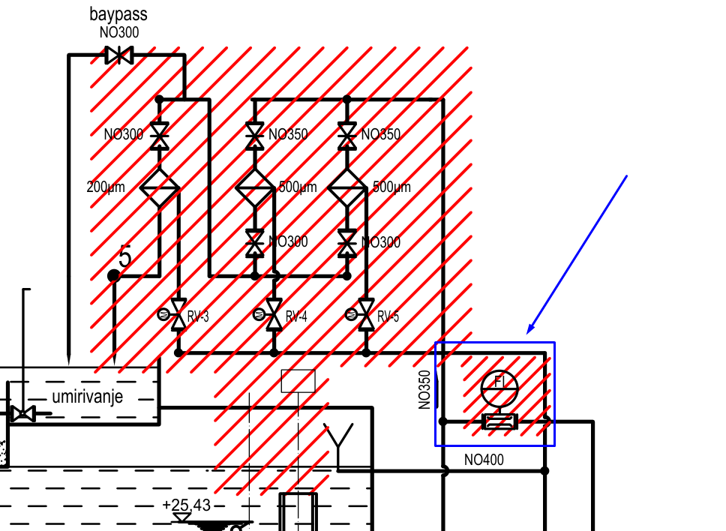
PRIČUVA | Q6.7 |  |  | HWOut_Spare_6_7 | SPARE |  | ništa
PRIČUVA | Q7.0 |  |  | HWOut_Spare_7_0 | SPARE |  | ništa
PRIČUVA | Q7.1 |  |  | HWOut_Spare_7_1 | SPARE |  | ništa
PRIČUVA | Q7.2 |  |  | HWOut_Spare_7_2 | SPARE |  | ništa
PRIČUVA | Q7.3 |  |  | HWOut_Spare_7_3 | SPARE |  | ništa
PRIČUVA | Q7.4 |  |  | HWOut_Spare_7_4 | SPARE |  | ništa
PRIČUVA | Q7.5 |  |  | HWOut_Spare_7_5 | SPARE |  | ništa
PRIČUVA | Q7.6 |  |  | HWOut_Spare_7_6 | SPARE |  | ništa
PRIČUVA | Q7.7 |  |  | HWOut_Spare_7_7 | SPARE |  | ništa

BAZEN RASHLADNE VODE - RAZINA VODE | IW40 |  | o | HWInpCoolingWaterBasinLevel1 |  | Ovaj signal ide i na PLC i na pokazni uređaj na vratima | ACT20M-AI-AO-S - 1176000000
BAZEN RASHLADNE VODE - RAZINA VODE - REDUNDANTNO MJERENJE | IW42 |  | o | HWInpCoolingWaterBasinLevel2 |  |  | ACT20M-AI-AO-S - 1176000000
DONJA VODA - VODLJIVOST VODE AGREGATA A | IW44 |  | o | HWInpTailwaterASalinityMeasurement |  |  | ACT20M-AI-AO-S - 1176000000
DONJA VODA - VODLJIVOST VODE AGREGATA B | IW46 |  | o | HWInpTailwaterBSalinityMeasurement |  |  | ACT20M-AI-AO-S - 1176000000
DONJA VODA - VODLJIVOST VODE AGREGATA C | IW48 |  | o | HWInpTailwaterCSalinityMeasurement |  |  | ACT20M-AI-AO-E-S - 1176010000
REGULACIJSKI VENTIL POMOĆNOG SUSTAVA OPSKRBE RASHLADNOM VODOM - POLOŽAJ | IW50 |  | x | HWInpBackupFillingLineControlValvePos |  | Ovaj signal ide i na PLC i na pokazni uređaj na vratima | ACT20M-AI-AO-E-S - 1176010000
PROTOK RASHLADNE VODE ZA OPSKRBU KLIMA UREĐAJA | IW52 |  | o | HWInpAirConditioningWaterFlow |  |  | ACT20M-AI-AO-E-S - 1176010000
POMOĆNI SUSTAV OPSKRBE RASHLADNOM VODOM - PRITISAK 1 | IW54 | nisam pronašao oznaku u tekstu | o | HWInpBackupFillingLineInletPress |  |  | ACT20M-AI-AO-S - 1176000000
POMOĆNI SUSTAV OPSKRBE RASHLADNOM VODOM - PRITISAK 2 | IW56 | nisam pronašao oznaku u tekstu | o | HWInpBackupFillingLine43-25ReducedPress |  | PK_rev7: Pola kartice odnosno 4 kanala će biti 4…20 mA, a druga polovica kartice 2 x RTD - 4 x ACT20M-AI-AO-E-S - 1176010000 će postati spare! | ACT20M-AI-AO-S - 1176000000
POMOĆNI SUSTAV OPSKRBE RASHLADNOM VODOM - PRITISAK 3 | IW58 | nisam pronašao oznaku u tekstu | o | HWInpBackupFillingLine25-10ReducedPress |  |  | ACT20M-AI-AO-S - 1176000000
POMOĆNI SUSTAV OPSKRBE RASHLADNOM VODOM - PROTOK | IW60 | AA: treba dodati signal u sheme, dolazi s protokomjera označenog plavom bojom na slici desno |  | HWInpBackupFillingLineFlow | SPARE |  | ACT20M-AI-AO-E-S - 1176010000
PRIČUVA | IW62 |  |  | HWInp_Spare_62 | SPARE

CRPNI AGREGAT A - TEMPERATURA NAMOTAJA L1 | IW64 |  | o | HWInpPumpAWindingL1Temp
CRPNI AGREGAT A - TEMPERATURA NAMOTAJA L2 | IW66 |  | o | HWInpPumpAWindingL2Temp
CRPNI AGREGAT A - TEMPERATURA NAMOTAJA L3 | IW68 |  | o | HWInpPumpAWindingL3Temp |  | PK_rev7: Spojiti sva mjerenja direktno na PLC, a ona dodatna kartica AI za VFD nećemo naručivati za druge runde
CRPNI AGREGAT A - TEMPERATURA LEŽAJA D | IW70 |  | o | HWInpPumpADriveEndBearingTemp
CRPNI AGREGAT A - TEMPERATURA LEŽAJA ND | IW72 |  | o | HWInpPumpANonDriveEndBearingTemp
CRPNI AGREGAT A - TEMPERATURA LEŽAJA HIDRAULIKE 1 | IW74 | AA: provjeriti s proizvođačem kakvi su to ležajevi hidraulike kod pumpe, tu nešto smrdi | o | HWInpPumpAHydraulicBearing1Temp
CRPNI AGREGAT A - TEMPERATURA LEŽAJA HIDRAULIKE 2 | IW76 | AA: provjeriti s proizvođačem kakvi su to ležajevi hidraulike kod pumpe, tu nešto smrdi | o | HWInpPumpAHydraulicBearing2Temp
CRPNI AGREGAT B - TEMPERATURA NAMOTAJA L1 | IW78 |  | o | HWInpPumpBWindingL1Temp
CRPNI AGREGAT B - TEMPERATURA NAMOTAJA L2 | IW80 |  | o | HWInpPumpBWindingL2Temp
CRPNI AGREGAT B - TEMPERATURA NAMOTAJA L3 | IW82 |  | o | HWInpPumpBWindingL3Temp
CRPNI AGREGAT B - TEMPERATURA LEŽAJA D | IW84 |  | o | HWInpPumpBDriveEndBearingTemp
CRPNI AGREGAT B - TEMPERATURA LEŽAJA ND | IW86 |  | o | HWInpPumpBNonDriveEndBearingTemp
CRPNI AGREGAT B - TEMPERATURA LEŽAJA HIDRAULIKE 1 | IW88 | AA: provjeriti s proizvođačem kakvi su to ležajevi hidraulike kod pumpe, tu nešto smrdi | o | HWInpPumpBHydraulicBearing1Temp
CRPNI AGREGAT B - TEMPERATURA LEŽAJA HIDRAULIKE 2 | IW90 | AA: provjeriti s proizvođačem kakvi su to ležajevi hidraulike kod pumpe, tu nešto smrdi | o | HWInpPumpBHydraulicBearing2Temp
CRPNI AGREGAT C - TEMPERATURA NAMOTAJA L1 | IW92 |  | o | HWInpPumpCWindingL1Temp
CRPNI AGREGAT C - TEMPERATURA NAMOTAJA L2 | IW94 |  | o | HWInpPumpCWindingL2Temp
CRPNI AGREGAT C - TEMPERATURA NAMOTAJA L3 | IW96 |  | o | HWInpPumpCWindingL3Temp
CRPNI AGREGAT C - TEMPERATURA LEŽAJA D | IW98 |  | o | HWInpPumpCDriveEndBearingTemp
CRPNI AGREGAT C - TEMPERATURA LEŽAJA ND | IW100 |  | o | HWInpPumpCNonDriveEndBearingTemp |  | PK_rev7: Dodatne 2 AI kartica
CRPNI AGREGAT C - TEMPERATURA LEŽAJA HIDRAULIKE 1 | IW102 | AA: provjeriti s proizvođačem kakvi su to ležajevi hidraulike kod pumpe, tu nešto smrdi | o | HWInpPumpCHydraulicBearing1Temp
CRPNI AGREGAT C - TEMPERATURA LEŽAJA HIDRAULIKE 2 | IW104 | AA: provjeriti s proizvođačem kakvi su to ležajevi hidraulike kod pumpe, tu nešto smrdi | o | HWInpPumpCHydraulicBearing2Temp
PRIČUVA | IW106 |  |  | HWInp_Spare_148 | SPARE

CRPNI AGREGAT A - REFERENCA BRZINE ZA VFD | QW40 | dodano 11.8 |  | HWOutPumpASpeedSetpoint |  |  | ACT20M-AI-AO-E-S - 1176010000
CRPNI AGREGAT B - REFERENCA BRZINE ZA VFD | QW42 | dodano 11.8 |  | HWOutPumpBSpeedSetpoint |  |  | ACT20M-AI-AO-E-S - 1176010000
CRPNI AGREGAT C - REFERENCA BRZINE ZA VFD | QW44 | dodano 11.8 |  | HWOutPumpCSpeedSetpoint |  |  | ACT20M-AI-AO-E-S - 1176010000
PRIČUVA | QW46 |  |  | HWOut_Spare_46 | SPARE

Izbačeni signali iz GP-a
CRPNI AGREGAT BR. 1 - STRUJA ELEKTROMOTORA |  |  |  |  |  | Preko komunikacije
CRPNI AGREGAT BR. 2 - STRUJA ELEKTROMOTORA |  |  |  |  |  | Preko komunikacije
CRPNI AGREGAT BR. 3 - STRUJA ELEKTROMOTORA |  |  |  |  |  | Preko komunikacije

Specifikacija i oznake kabela
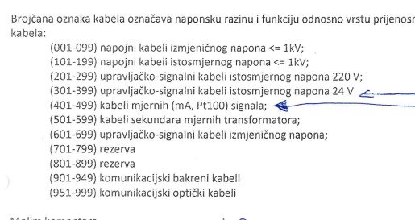
Vrsta kabela | Tip | Komentar
Energetski | N2XCH 4×16/16 mm2 | Za dovod AC
Energetski | N2XCH 4×2,5/2,5 mm2 | Izvodi AC
Energetski | N2XCH 3×2,5/2,5 mm2 | Izvodi AC
 | N2XCH 2×1,5/1,5 mm2 | Izvodi DC
Signalni | HSLCH 7×1,5 mm2 | Za primanje signala i slanje komandi | Kabel nema PE kao širm kao N2XCH, širm se zemlji zasebno
Signalni | HSLCH 3×1,5 mm2 | Za primanje signala i slanje komandi | Kabel nema PE kao širm kao N2XCH, širm se zemlji zasebno

Imenovanje kabela | IMEORMARA/WBROJ | Primjer signal izvoda -F3 iz Y BJP14 prema ventilu - YBJP14/W003

BITNO | Nikad, ali nikad u istom kabelu ne miješati naponske razine, tako se povećava šansa da nešto izgori
BITNO | Nikad ne spajati signalne kabele za digitalne signale s kabelima za analogne. Što se tiče analognih signala, spajati ih po jedan kabel po signalu

Upute za projektiranje
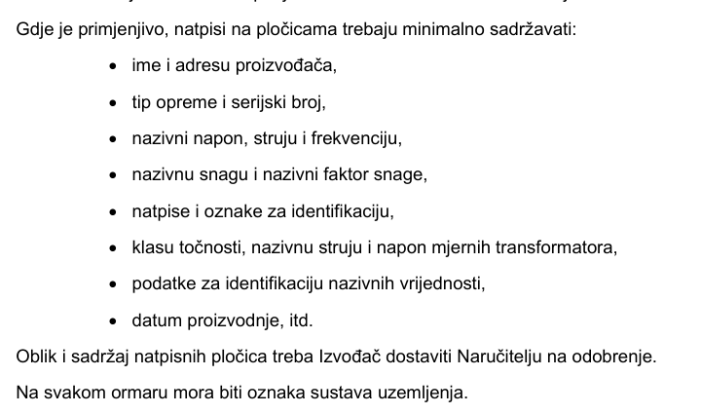
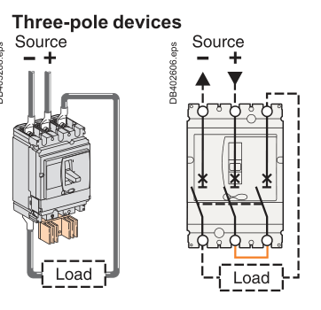
Spajanje NSX100NA na 220 VDC dovod prema slici desno

Projektni zadatak
20% slobodnog prostora na montažnoj
Na svakoj PE sabirnici u ormaru je potrebno predvidjeti rupu za 25 mm2 bakreno uže
Uzemljenje širmova na stezaljkama | Naručiti 100 WPE 4 - 1010100000
sve izvana mora doći prvo na stezaljke - to znači da špule 1K releja idu na stezaljke
žice otporne na plamen min 30 min
presjek vodiča 1,5 mm2
Kabeli s više od 7 žila moraju imati 20% rezerve
Spare žile kabela moramo spojiti na stezaljke
Upravljački i mjerni signali - napon ispod 60 V - kabeli žila 0,75 mm2
20% rezerve na svakoj stezaljki
potrebno generirati terminal diagram
BOJE ŽICA - 400/230 VAC
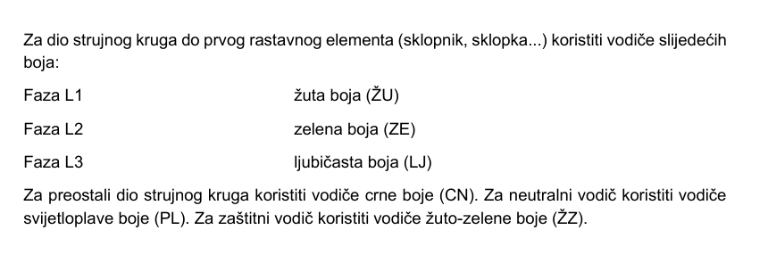

Boje ŽICA - DC - isto vrijedi za 220 VDC, 24 VDC i upravljačke - prokomentirati to s Krapinecom
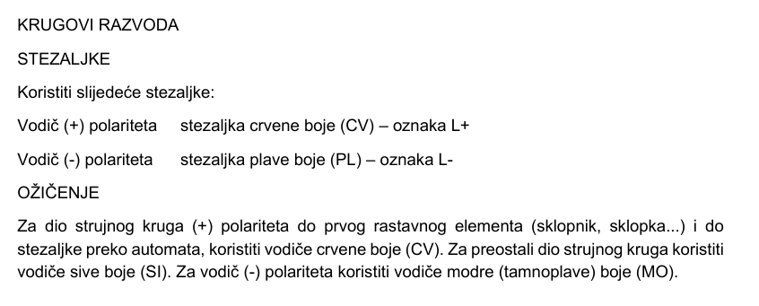

Natpisne pločice

